Informace
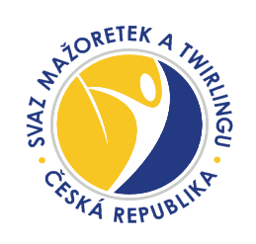
2023

Vážení vedoucí,

velmi si ceníme, že jste se rozhodli soutěžit ve Svazu mažoretek a twirlingu ČR, z.s. v rámci Národního šampionátu mažoretek.

Vyplňujte, prosím, pouze listy označené zelenou barvou a v nich všechna vyznačená pole zeleně.

Každá disciplína má svůj list (viz dole- stačí jen překliknout) a na něm je vložená věková tabulka.
Klub, který má více soutěžních skupin, vyplní tolik listů, kolik má skupin.

V případě, že ve Svazu soutěžíte poprvé a nemáte ID číslo, vyplňte do řádku "x".

Termíny zasílání přihlášek:

Přihlášky pro klasická sóla, dua tříd A, B, C a tria zasílejte elektronicky na mazoretky@nbta.cz a to nejdéle do 19. 3. 2023.

Těšíme se na setkání s Vámi na soutěži.
V případě jakýchkoliv dotazů volejte Haně Peškarové - tel: 603 705 226 - technické ředitelce pro mažoretky

